Concept
■企画
（組織ではなく）共同体が内側から刺激を受け続けられるように支えるアプリ

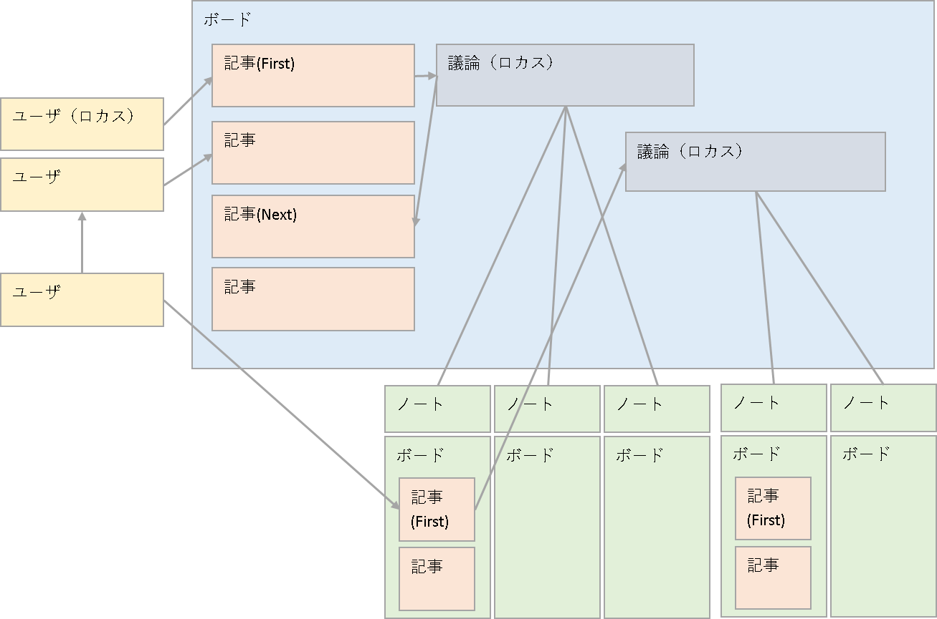
■ロカスシステム（タグのようなもの）
ロカスは議論につけられる名前であり
その議論の範囲でもある

■毎日の呟き
日一回のつぶやき
週一回のつぶやき
月一回のつぶやき
議論ボードへは何度でも

■ユーザのフォロー（追跡）
■ロカスのフォロー（追跡）

■記事への関心度
問題意識の高さを表す関心ボタン
それを形にしたいやりたいボタン
変化を必要としている人の変えたいボタン

